FeatImp-RandomForest
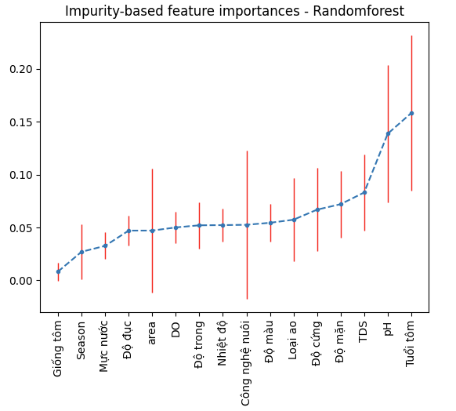
 | mean | std
Giống tôm | 0.00828673 | 0.0086264375983
Season | 0.02702187 | 0.02628952149
Mực nước | 0.03261322 | 0.0126196
Độ đục | 0.04705881 | 0.01400002
area | 0.04709003 | 0.0587199
DO | 0.05006631 | 0.01479145
Độ trong | 0.05208298 | 0.02187391
Nhiệt độ | 0.05226788 | 0.01524747
Công nghệ nuôi | 0.05256718 | 0.070150110011
Độ màu | 0.05444518 | 0.01756631
Loại ao | 0.05737929 | 0.039320625769
Độ cứng | 0.06689186 | 0.03938411
Độ mặn | 0.0720587 | 0.03173573
TDS | 0.08312739 | 0.03594811
pH | 0.13873615 | 0.06523882
Tuổi tôm | 0.15830642 | 0.0734806

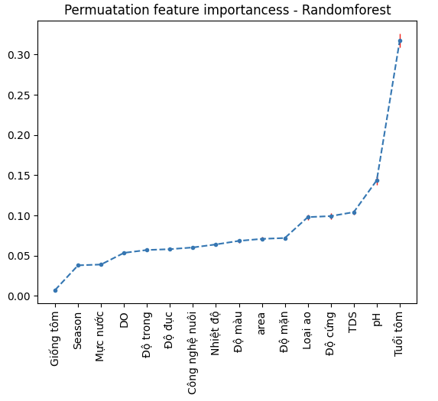
Giống tôm | 0.00723237 | 0.00033668266655
Season | 0.03798641 | 0.0014582396139
Mực nước | 0.03897057 | 0.00188472792
DO | 0.05346447 | 0.00184664748
Độ trong | 0.05703507 | 0.00209431592
Độ đục | 0.05804968 | 0.00172899315
Công nghệ nuôi | 0.06018144 | 0.001843584661
Nhiệt độ | 0.06394534 | 0.00235067615
Độ màu | 0.0683477 | 0.00259924797
area | 0.07083407 | 0.00236857927
Độ mặn | 0.07191468 | 0.00167644393
Loại ao | 0.09789215 | 0.0030909534633
Độ cứng | 0.09914394 | 0.00348877738
TDS | 0.10406912 | 0.00277430732
pH | 0.14362864 | 0.00518294375
Tuổi tôm | 0.31728051 | 0.00857170613

FeatImp-SVR
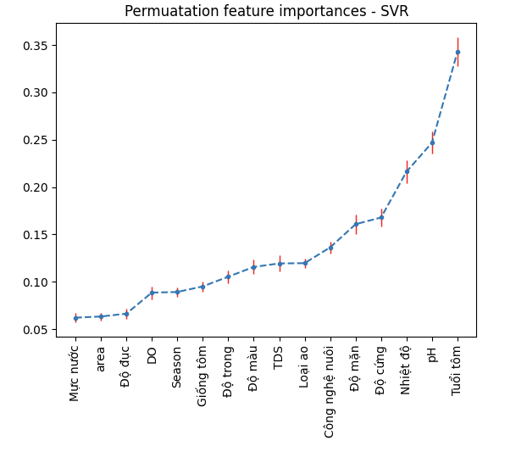
 | mean | std
Mực nước | 0.06206128 | 0.00493394
area | 0.06329142 | 0.00405968
Độ đục | 0.06628474 | 0.00543167
DO | 0.08854098 | 0.0067392
Season | 0.08918316 | 0.004731675737
Giống tôm | 0.09508658 | 0.0054813362043
Độ trong | 0.10532097 | 0.0069443
Độ màu | 0.11562378 | 0.00779503
TDS | 0.11932997 | 0.00825017
Loại ao | 0.11963518 | 0.0051176711867
Công nghệ nuôi | 0.13625522 | 0.0060760699788
Độ mặn | 0.16077288 | 0.01054661
Độ cứng | 0.16784441 | 0.00953598
Nhiệt độ | 0.21627724 | 0.01235947
pH | 0.24686731 | 0.01184663
Tuổi tôm | 0.34285621 | 0.01519207

FeatImp-GBR
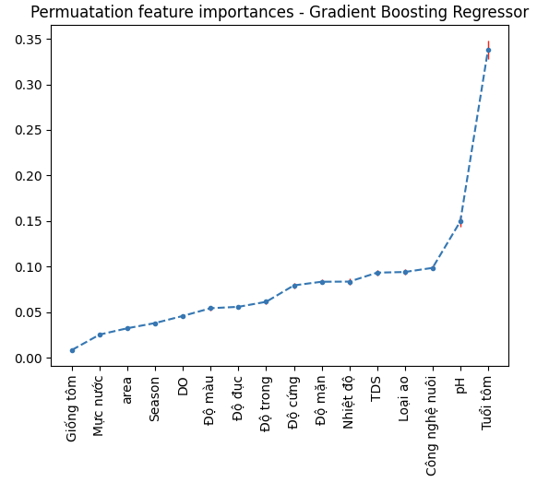

 | mean | std
Giống tôm | 0.0084462 | 0.00038839390697
Mực nước | 0.02535356 | 0.00117818081
area | 0.03229897 | 0.00126192728
Season | 0.0379961 | 0.0016113663222
DO | 0.04580151 | 0.00226742398
Độ màu | 0.0542673 | 0.0024542003
Độ đục | 0.05579282 | 0.0021666308
Độ trong | 0.0612815 | 0.00293658624
Độ cứng | 0.07932665 | 0.00305534414
Độ mặn | 0.08332017 | 0.00261301622
Nhiệt độ | 0.08346097 | 0.0037845999
TDS | 0.09329087 | 0.00280047851
Loại ao | 0.09401588 | 0.0029997851544
Công nghệ nuôi | 0.098542 | 0.0027601071964
pH | 0.14954721 | 0.00583077304
Tuổi tôm | 0.33804492 | 0.00992421395

FeatImp-ANN
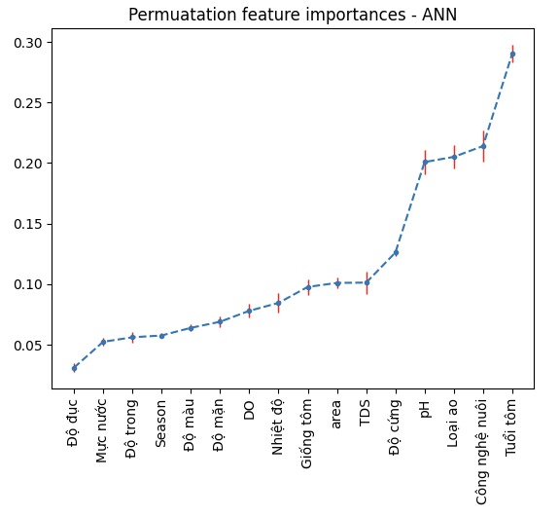
Độ đục | 0.03100882 | 0.00355293
Mực nước | 0.05240192 | 0.00311237
Độ trong | 0.05613603 | 0.00456963
Season | 0.05760553 | 0.0021503387386
Độ màu | 0.06393093 | 0.00269444
Độ mặn | 0.06893675 | 0.00465694
DO | 0.07798074 | 0.00542147
Nhiệt độ | 0.0844989 | 0.00825366
Giống tôm | 0.09769064 | 0.0064675673773
area | 0.10102083 | 0.00441028
TDS | 0.10125663 | 0.00906694
Độ cứng | 0.12609283 | 0.00310722
pH | 0.20077184 | 0.01008887
Loại ao | 0.20506917 | 0.0097974915889
Công nghệ nuôi | 0.21399977 | 0.012977628367
Tuổi tôm | 0.29033108 | 0.00716227

